Variants
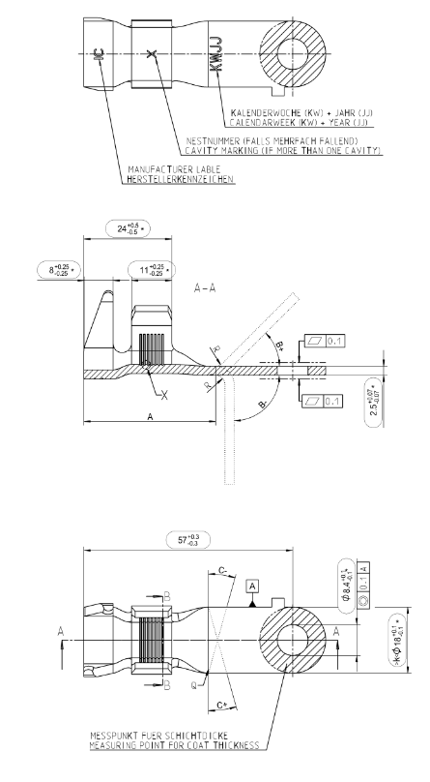

 |  |  |  |  | S1 |  |  |  |  | S2
Part Nr. | FP-Nr | Cable | Cross section | Length | Terminal | Tool | Orientation | Bending | Srinking | Terminal | Tool | Orientation | Bending | Srinking | Mat-Nr. | Weight
A000 540 43 16 | 846C520102 | L0263CXX | 16 | 1010 | A4813719 | 2441 | 12 | - | S8100052 | A4817952 | 2233 | 12 | - | - | 8F0 20 219
A000 540 74 16 | 846C521101 | L0263CXX | 16 | 1270 | A4817952 | 2233 | 12 | - | - | A4813719 | 2441 | 12 | - | - | 8F0 19 013 | 200g
A174 PAL 95 08 | 846C566110 | L0263CXX | 16 | 805 | A4813709 | 2456 | 12 | - | - | A4816710 | 2233 | 6 | - | - | 8F0 19 766
A174 PAL 90 08 | 846C567110 | L0263CXX | 16 | 805 | A4813709 | 2456 | 12 | - | - | A4816710 | 2233 | 6 | - | - | 8F0 19 765
A174 PAL 85 08 | 846C568110 | L0263CXX | 16 | 805 | A4813709 | 2456 | 12 | - | - | A4816710 | 2233 | 6 | - | - | 8F0 19 767
A244 PAL 11 00 | 846C569101 | L0263CXX | 16 | 970 | A4813709 | 2456 | 12 | - | - | A4816710 | 2233 | 6 | - | - | 8F0 19 768
A244 PAL 17 00 | 846C570101 | L0263CXX | 16 | 970 | A4813709 | 2456 | 12 | - | - | A4816710 | 2233 | 6 | - | - | 8F0 19 769
A244 PAL 14 00 | 846C571101 | L0263CXX | 16 | 970 | A4813709 | 2456 | 12 | - | - | A4816710 | 2233 | 6 | - | - | 8F0 19 770
A000 540 51 16 | 846C573102 | L0263CXX | 16 | 990 | A4813719 | 2441 | 12 | - | S8100052 | A4817952 | 2233 | 6 | - | - | 8F0 20 218
A000 540 75 16 | 846C574101 | L0263CXX | 16 | 1070 | A4813719 | 2441 | 12 | - | - | A4817952 | 2233 | 6 | - | - | 8F0 19 823
A174 540 46 24 | 846C584110 | L3366065 | 25 | 345 | A4816743 | 2601 | 12 | -60°; A=32mm | - | A4817952 | 2601 | 12 | -70°; A=30-32mm | - | 8F0 19 906 | 90g
A174 PAL 22 10 | 846C601110 | L0263CXX | 16 | 865 | A4816710 | 2233 | 12 | - | - | A4813709 | 2456 | 6 | - | - | 8F0 20 215
A000 540 86 16 | 846C610101 | L0263CXX | 16 | 940 | A4813719 | 2441 | 12 | - | S8100052 | A4817952 | 2233 | 6 | - | - | 8F0 20 306
A000 540 88 16 | 846C612101 | L0263CXX | 16 | 1070 | A4813725 | 2441 | 12 | - | - | A4817952 | 2233 | 6 | - | - | 8F0 20 305
A174 PAL 36 25 | 846C622110 | L0263CXX | 16 | 779 | A4813709 | 2456 | 12 | - | - | A4816710 | 2233 | 6 | - | - | 8F0 20 401
A174 PAL 37 25 | 846C623110 | L0263CXX | 16 | 780 | A4813709 | 2456 | 12 | - | - | A4816710 | 2233 | 6 | - | - | 8F0 20 410
A174 PAL 38 25 | 846C624110 | L0263CXX | 16 | 780 | A4813709 | 2456 | 12 | - | - | A4816710 | 2233 | 6 | - | - | 8F0 20 400
A000 540 41 18 | 846C638113 | L3363066 | 16 | 410 | A4816727 | 2233 | 12 | - | - | A4813711 | 2441 | 3 | - | - | 8F0 21 502 | 70g
A000 540 50 18 | 846C639112 | L0263CXX | 16 | 460 | A4813711 | 2441 | 12 | - | - | A4817942 | 2233 | 9 | +15°; A=30-32mm | - | 8F0 21 499
A000 540 51 18 | 846C640102 | L3363066 | 25 | 465 | A4816727 | 2233 | 12 | - | - | A4813711 | 2441 | 3 | - | - | 8F0 21 498
A174 540 22 01 | 846C644110 | L3366065 | 25 | 445 | A4816743 | 2601 | 12 | - | - | A4817952 | 2601 | 12 | -70°; A=30-32mm | - | 8F0 21 126
A174 PAL 48 30 | 846C645110 | L0263CXX | 16 | 779 | A4813709 | 2456 | 12 | - | - | A4816710 | 2233 | 6 | - | - | 8F0 21 128
A174 PAL 85 28 | 846C656111 | L0263CXX | 16 | 818 | A4813709 | 2456 | 12 | - | - | A4816710 | 2233 | 6 | - | - | 8F0 21 416
A174 PAL 93 32 | 846C657111 | L0263CXX | 16 | 773 | A4813709 | 2456 | 12 | - | - | A4816710 | 2233 | 6 | - | - | 8F0 21 426
A174 PAL 96 32 | 846C658111 | L0263CXX | 16 | 773 | A4813709 | 2456 | 12 | - | - | A4816710 | 2233 | 6 | - | - | 8F0 21 427
A174 PAL 94 32 | 846C659111 | L0263CXX | 16 | 773 | A4813709 | 2456 | 12 | - | - | A4816710 | 2233 | 6 | - | - | 8F0 21 425
A000 540 49 18 | 846C666110 | L0263CXX | 16 | 1004 | A4813718 | 2441 | 12 |  | S8100052 | A4817952 | 2233 | 6 | - | - | 8F0 21 205
A000 540 87 16 | 846C679111 | L0263CXX | 16 | 806 | A4817952 | 2233 | 12 | - | - | A4813725 | 2441 | 12 | - | - | 8F0 21 273
A244 PAL 23 01 | 846C696102 | L0263CXX | 16 | 938 | A4813709 | 2456 | 12 | - | - | A4816710 | 2233 | 6 | - | - | 8F0 21 503
A244 PAL 48 00 | 846C699101 | L0263CXX | 16 | 923 | A4813709 | 2456 | 12 | - | - | A4816710 | 2233 | 6 | - | - | 8F0 21 296
A244 PAL 45 00 | 846C700101 | L0263CXX | 16 | 923 | A4813709 | 2456 | 12 | - | - | A4816710 | 2233 | 6 | - | - | 8F0 21 308
A244 PAL 51 00 | 846C701101 | L0263CXX | 16 | 923 | A4813709 | 2456 | 12 | - | - | A4816710 | 2233 | 6 | - | - | 8F0 21 325
A000 540 14 16 | 846C703110 | L3363066 | 16 | 924 | A4817952 | 2233 | 12 | +45°; A30-32mm | - | A4813718 | 2441 | 9 | - | - | 8F0 21 353
A000 540 91 18 | 846C716110 | L0263CXX | 16 | 901 | A4813725 | 2441 | 12 | - | - | A4817952 | 2233 | 3 | - | - | 8F0 21 515
A000 540 92 18 | 846C728110 | L3369048 | 35 | 480 | A4816731 | 2184 | 12 | - | - | A4816731 | 2184 | 6 | - | - | 8F0 21 556 | 170g
xx | xx | xx | xx | 170 | xx | xx | xx | xx | xx | xx | xx | xx | xx | xx | xx

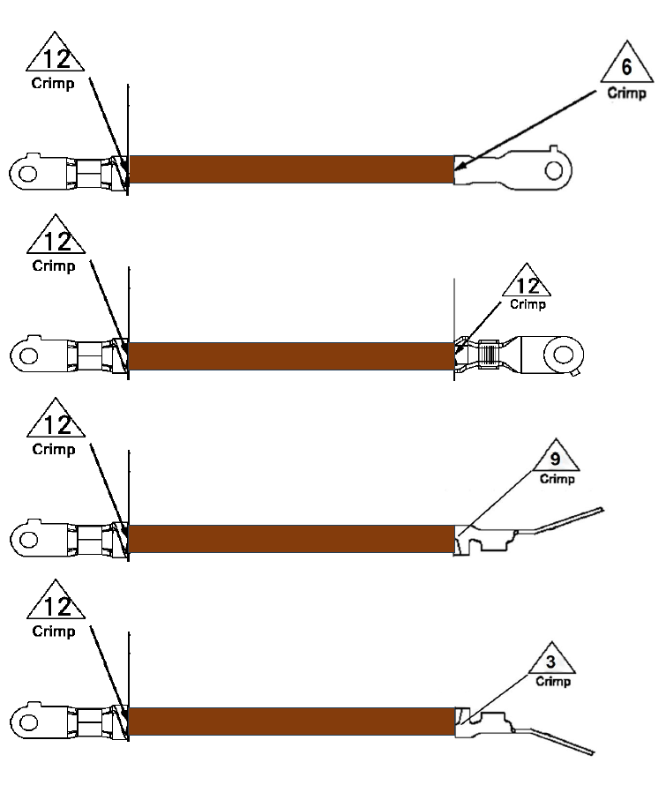
 | Kabelschuh Typ | A4816731

